상품제안서
밀리어스 두꺼운 푹신한 인테리어 방석 사무실 거실 의자 쿠션 | 상품코드: F27271

 |  |  |  |  |  |  | 02-412-0044 | www.easy1.co.kr
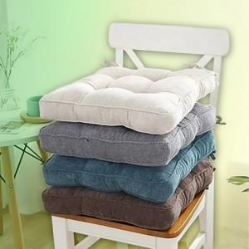

【상세/제작정보】 | 기본수량 미만 인쇄시 비용 추가. 스티커 제작및 부착 비용 별도 문의.

【인쇄/포장옵션】 | 실크, UV인쇄 / 포장불가능

【공급단가】 | 수량 | 30~ | 90~ | 300~ | 500~ | 1,000~
*VAT별도 | 단가 | 9,000원 | 8,850원 | 8,620원 | 8,470원 | 8,250원

【상품 URL】 | http://www.easy1.co.kr/src/goods_detail.php?gdno=27271

